Portada
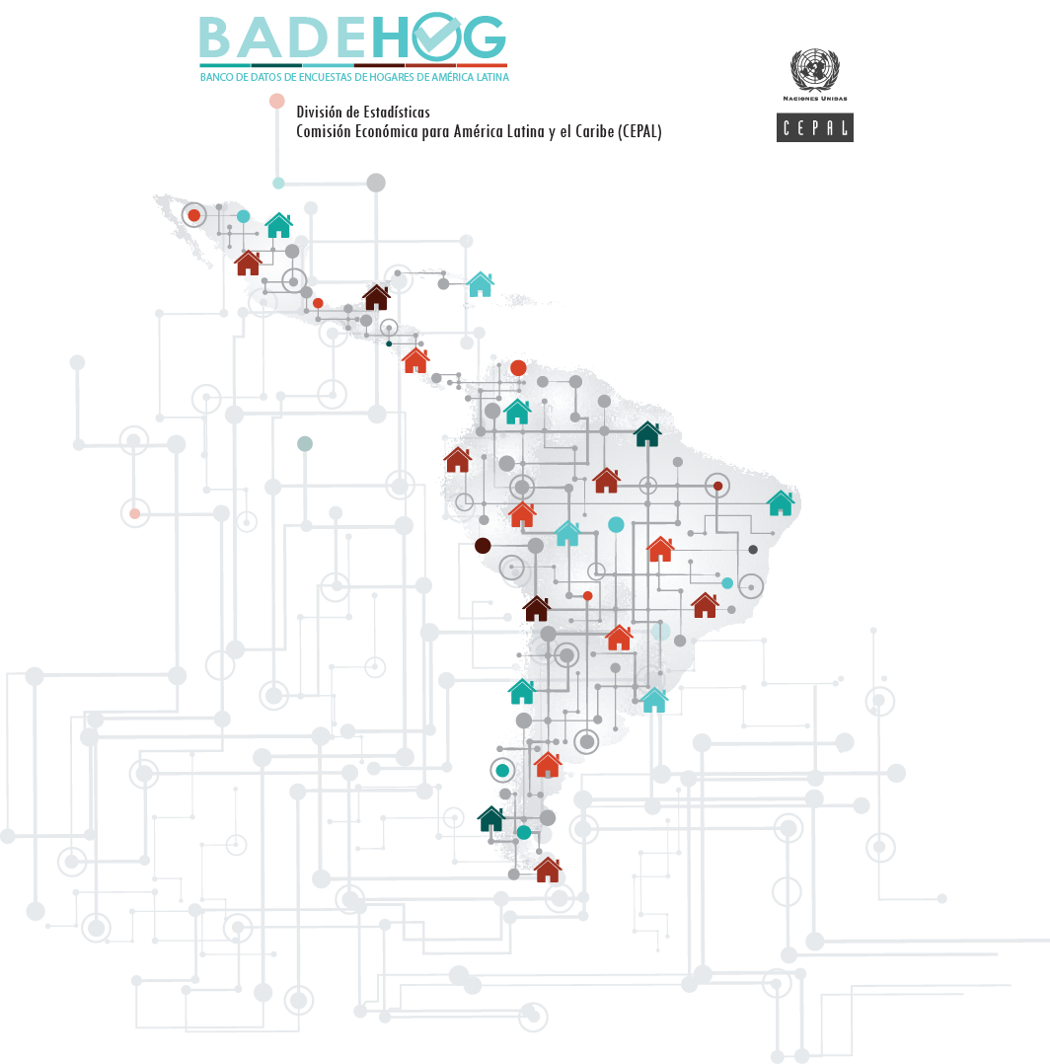

BRASIL 2019
Pesquisa Nacional por Amostra de Domicílios Contínua
Diccionario de variables del país

